入力説明
入力説明

男子の申込用紙の下に女子の申込用紙があります。
学校名,校長名,申込日は、男子に入力したら女子は自動的に入ります。
（女子のみ参加の時も男子の用紙に入力してください。）
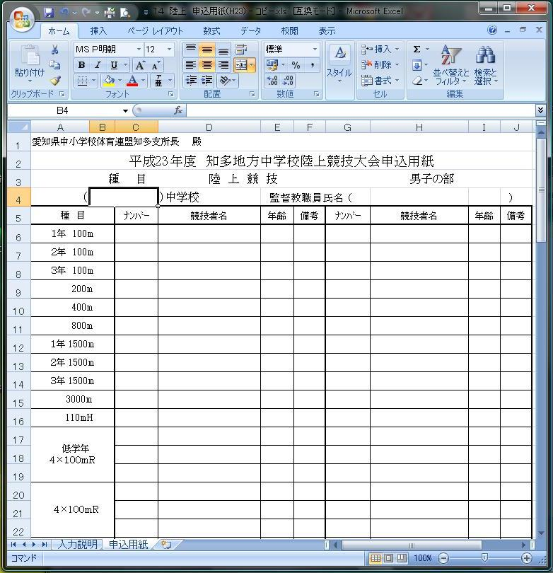

 |  | 顧問の氏名
学校名
(～市立は省略）

令和５年度
ナンバーカード
（半角で）
 |  | リレーのナンバー
 |  | は、全員ちがう
 |  | ナンバーにする

競技者氏名
(姓と名の間に
全角スペース
を入れる） |  | リレーのナンバー
 |  | は、全員ちがう
 |  | ナンバーにする
１年生→13
２年生→14
３年生→15

 |  | ここをクリックすると
 |  | 下の画面に移動します。

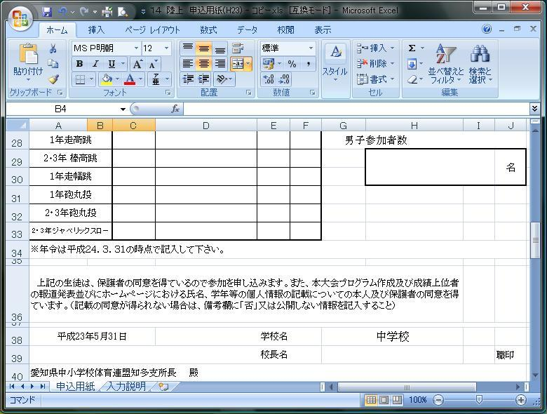

 |  | 参加人数

※年齢は令和6.3.31の時点で記入してください。
 |  | 校長名
申込日 |  | （職印を忘れずに）

令和５年5月31日

女子の部も男子と同様に顧問名とナンバー,競技者名、年齢、参加者数を入力してください。

※印刷し、押印したものを1部送ってください。(６月１４日（水）までに 亀崎中 平野 高志 へ）
※ファイルはメール（添付）で下記へお願いします。（６月１２日（月）まで）
メールアドレス | h21airiku758@yahoo.co.jp

